申込書(参加者基本情報)
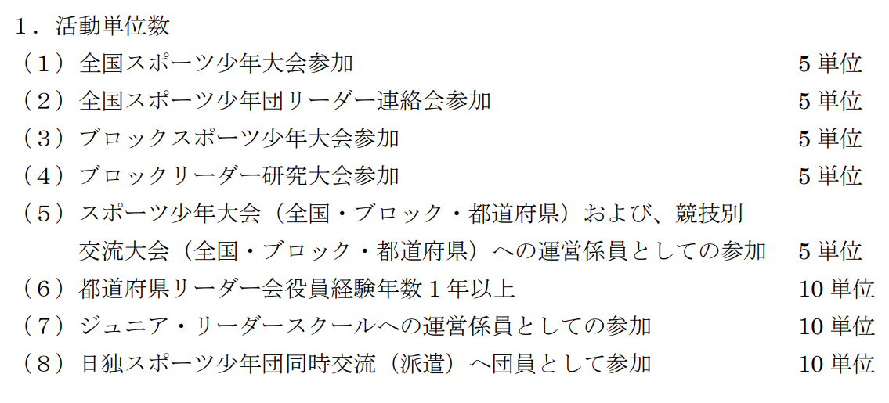
令和5年度日本スポーツ少年団シニア・リーダースクール 参加申込書（参加者基本情報）＜様式1＞
●以下網掛け部分に記入してください。
1 | 氏名

2 | 活動単位 ・日本スポーツ少年団指導者・リーダー規程第 10 条第 2 項に定める活動単位取得に該当する事業のうち参加した事業実施年度と名称を入力してください。 （例）令和4年度全国スポーツ少年大会 ・活動単位を取得していない場合は合計活動単位の欄に”0”と入力してください。
 | 参加事業名①
 | 参加事業名②
 | 参加事業名③
 | 合計活動単位
3 | 郵便番号 ※ハイフンあり（例）000-1111

4 | 住所※JSPOからの送付物を受け取れる住所を都道府県名からご記入ください。

5 | E-mailアドレス ※本人または、本人が連絡を確認できる（保護者等）のメールアドレスを記入してください。 ※ご使用のメーラー設定（迷惑メールブロック）等により当協会からのメールが受信できないことがあるため、「＠japan-sports.or.jp」からのメールについて受信許可設定をお願いします。

6 | 本人連絡先（電話番号） ※本人または本人と連絡が取れる（保護者等）電話番号を入力してください。

7 | 緊急連絡先（電話番号） ※緊急時に本人以外と連絡が取れる電話番号と連絡先の続柄を入力してください。 ＜例＞「080－1234-5678（父）」 ※本人連絡先（電話番号）と同様の場合も再入力をしてください。

8 | 血液型 ※「A/B/O/AB/不明」のうちいずれかを記入してください。

9 | 学校または勤務先
 | 学校名または勤務先名
 | 学年
10 | 留意事項 ※何か主催者側に知っておいてもらいたいことがあればご記入ください。（健康状態、アレルギー、運動時に特別な配慮が必要等）

